Feuil1
IMAGE | CODE | DESIGNATION | QUANTITE | PRIX
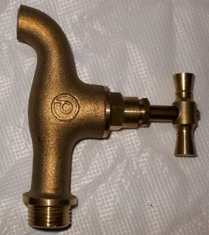 | 5400 | ROBINET PUISAGE P Ø 1/2 | 100 PCS

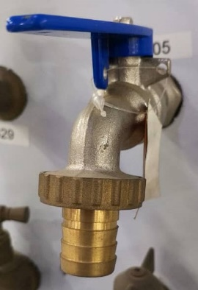 | 5091 | ROBINET VANNE BILLE Ø 1/2 | 160 PCS
 | 2405 | ROBINET VANNE BILLE Ø 3/4 | 100 PCS
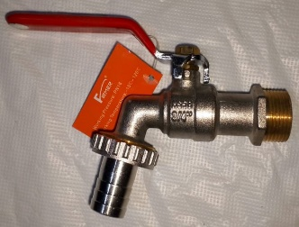 | 8414 | ROBINET VANNE Ø 1/2 | 120 PCS
 | 8393 | ROBINET VANNE Ø 3/4 | 80 PCS
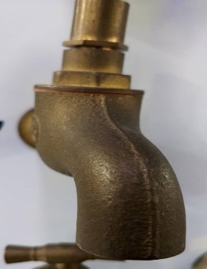 | 5431 | ROBNIET A CLE Ø 1/2 | 100 PCS

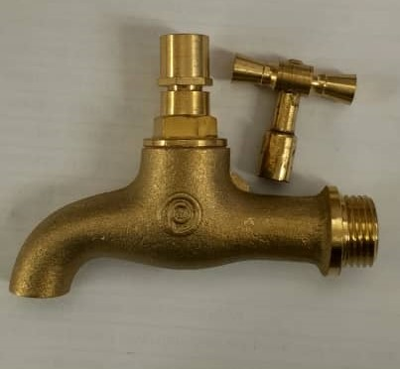 | 5676 | ROBINET A CLE P Ø 1/2 | 100 PCS

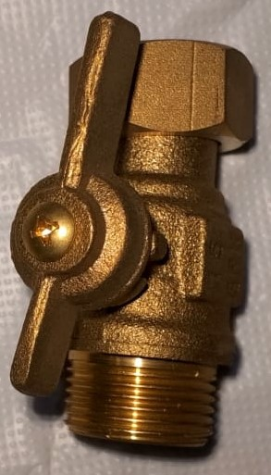 | 8933 | ROBINET APRES COMPTEUR Ø 3/4 GRK | 100 PCS
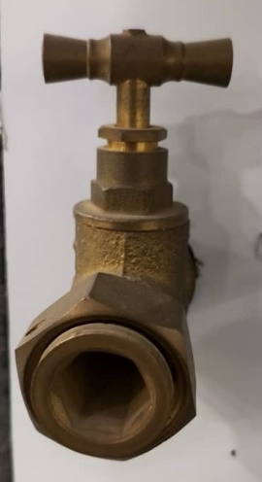 | 3987 | ROBINET APRES COMPTEUR Ø 3/4 | 100 PCS
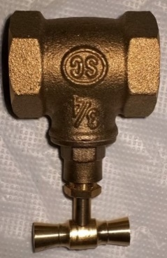 | 5358 | ROBINET D'ARRET Ø 1/2 F F | 120 PCS
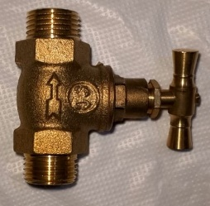 | 1031 | ROBINET D'ARRET Ø 1/2 M M | 100 PCS
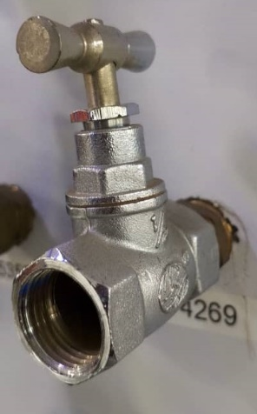 | 4269 | ROBINET D'ARRET CHROME Ø 1/2 FF | 120 PCS
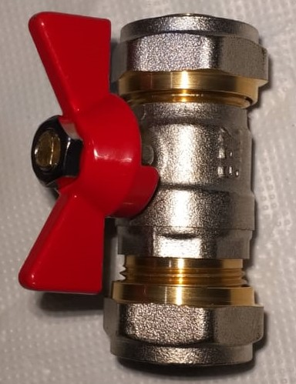 | 8854 | VANNE PEX Ø 1418 | 150 PCS
 | 7187 | VANNE PEX Ø 1620 | 150 PCS
 | 9132 | MITIGEUR LAVABO FIRMER DORE | 12 PCS
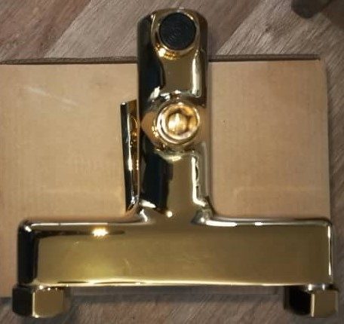 | 9093 | MITIGEUR BAIGNOIRE FIRMER DORE | 12 PCS
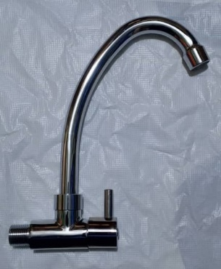 | 7503 | ROBINET EVIER GRK | 30 PCS
 | 8371 | ROBINET LAVABO GRK | 30 PCS
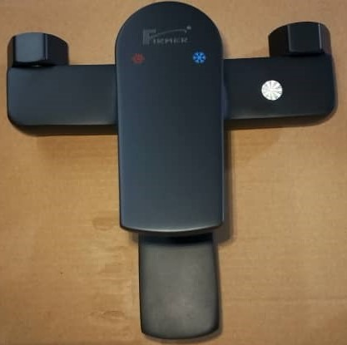 | 9092 | MITIGEUR BAIGNOIRE FIRMER NOIR | 12 PCS
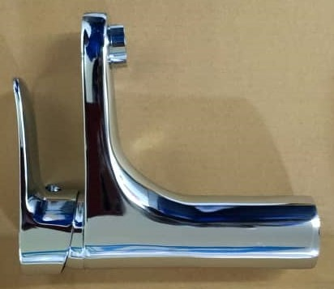 | 8409 | MITIGEUR LAVABO FIRMER | 12 PCS
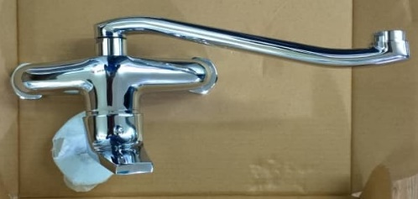 | 8784 | MITIGEUR EVIER FIRMER | 12 PCS
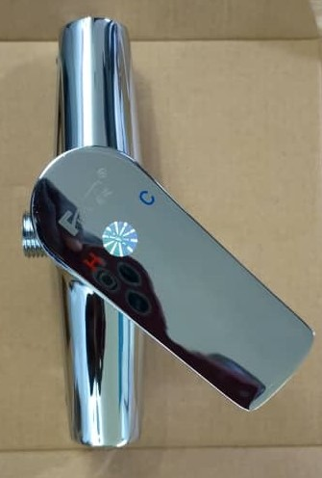 | 8842 | MITIGEUR COLONNE FIRMER | 12 PCS
 | 8781 | MELANGEUR COLONNE FIRMER | 24 PCS
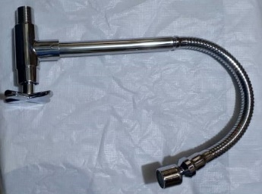 | 8801 | ROBINET EVIER FLEXIBLE | 60 PCS
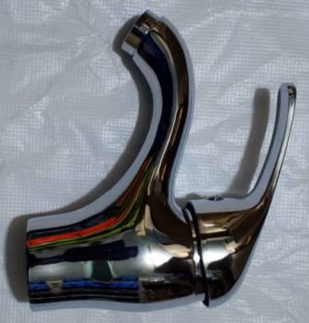 | 8786 | MITIGEUR FIRMER PM | 24 PCS
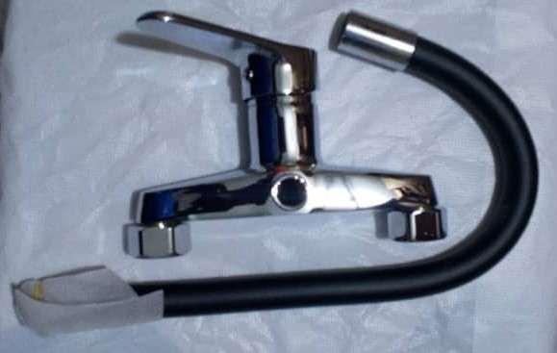 | 9112 | MITIGEUR EVIER MURAL NOIR+C26 | 12 PCS
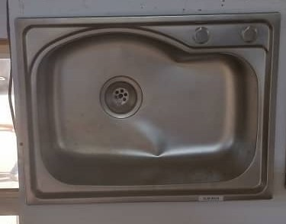 | 8939 | EVIER 1 BAC NEW | 10 PCS
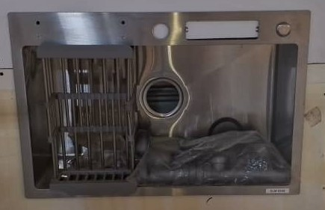 | 8548 | EVIER 1 BAC A TABLE AVEC PANIER GRIS | 04 PCS
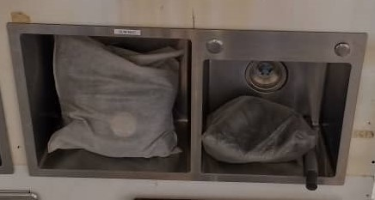 | 8937 | EVIER A TABLE DOUBLE AVEC PANIER | 03 PCS
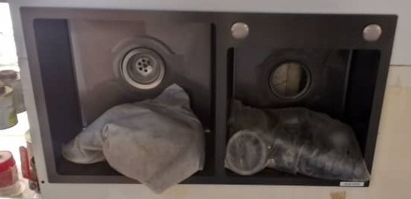 | 3938 | EVIER A TABLE 2 BACS NOIR | 03 PCS
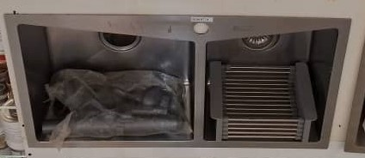 | 8774 | EVIER 2 BACS FIRMER | 01 PCS
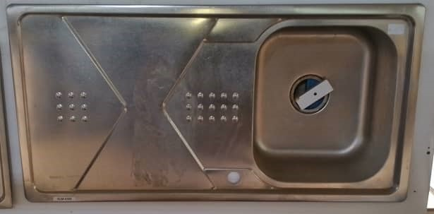 | 4388 | EVIER 1 BACS LOURD | 05 PCS
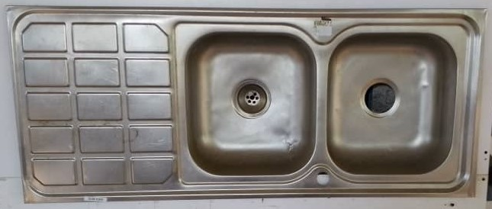 | 4389 | EVIER 2 BACS LOURD | 05 PCS
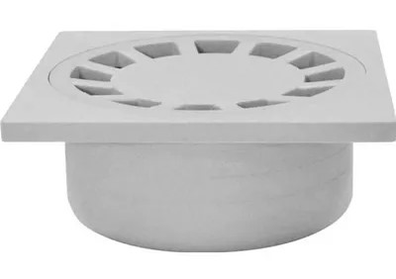 | 3161 | SIPHON DE COUR 10 X 10 | 100 PCS
 | 3698 | SIPHON DE COUR 12 X 12 | 100 PCS
 | 2600 | SIPHON DE COUR 15 X 15 | 50 PCS
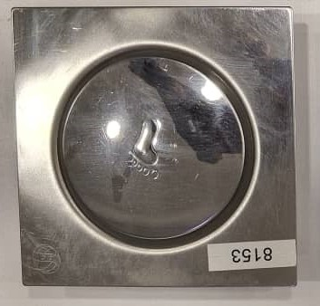 | 8152 | SIPHON A PIED 10 X 10 | 80 PCS
 | 8153 | SIPHON A PIED 12 X 12 | 40 PCS
 | 7505 | SIPHON A PIED 15 X 15 | 40 PCS
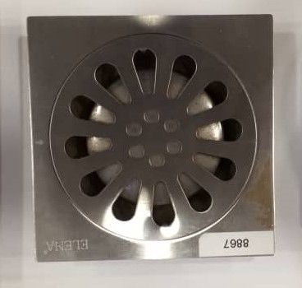 | 8866 | SIPHON DE COUR INOX 10 X 10 | 300 PCS
 | 8867 | SIPHON DE COUR INOX 12 X 12 | 150 PCS
 | 8868 | SIPHON DE COUR INOX 15 X 15 | 100 PCS
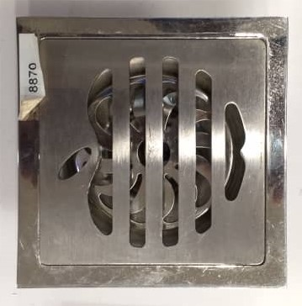 | 8869 | SIPHON DE COUR INOX LOURD 10 X 10 | 100 PCS
 | 8870 | SIPHON DE COUR INOX LOURD 12 X 12 | 100 PCS
 | 8871 | SIPHON DE COUR INOX LOURD 15 X 15 | 50 PCS
 | 8813 | SIPHON CANIVO 30 | 20 PCS
 | 8814 | SIPHON CANIVO 40 | 20 PCS
 | 8815 | SIPHON CANIVO 50 | 10 PCS
 | 9075 | SIPHON CANIVO 60 FIRMER | 10 PCS
 | 4907 | BOUGIE FILTRE BLEU BLANC | 25 PCS
 | 4908 | BOUGIE FILTTRE GRIS | 25 PCS
 | 8560 | BOUGIE FILTRE GM LISSE 4,5 | 20 PCS
 | 2503 | BOUGIE FILTRE A EAU N°2 | 100 PCS
 | 8559 | BOUGIE GM AVEC FIL DUBAÏ 4,5 | 20 PCS
 | 3935 | FILTRE A EAU | 12 PCS
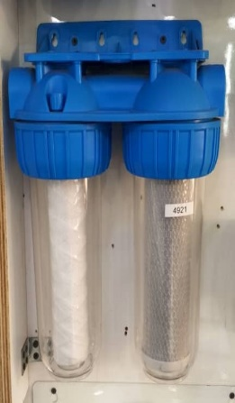 | 4921 | APPAREIL FILTRE DOUBLE | 06 PCS
 | 8564 | FILTRE A EAU 4,5 | 06 PCS
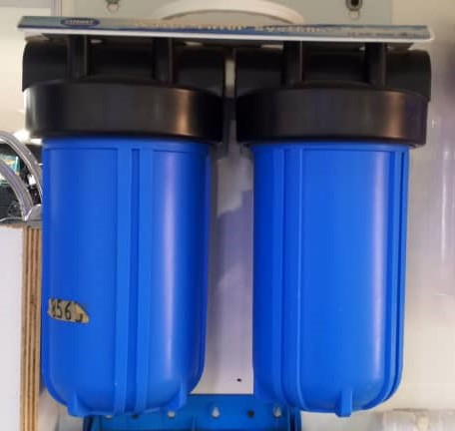 | 8563 | FILTRE A EAU 4,5 DOUBLE | 02 PCS
 | 8130 | APPAREIL FILTRE GM 1'' | 04 PCS
 | 8581 | SIPHON LAVABO
 | 8582 | SIPHON EVIER | 85 PCS
 | 9134 | SIPHON SERPENT | 80 PCS
 | 3825 | FLEXIBLE DOUCHE SC8356-3 | 30 PCS
 | 3824 | FLEXIBLE DOUCHE SC-SF | 50 PCS
 | 3822 | FLEXIBLE DOUCHE SSC8235 | 30 PCS
 | 3821 | FLEXIBLE DOUCHE 179TZ | 30 PCS
 | 3826 | FLEXIBLE DOUCHE SC8152 | 30 PCS
 | 9072 | COLONNE DOUCHE RECTANGLE GRIS 1216/8 | 10 PCS
 | 7278 | COLONNE DOUCHE ARGENTIN 1216/7 | 10 PCS
 | 7502 | COLONNE DOUCHE NOVA (SC) | 10 PCS
 | 8471 | COLONNE DOUCHE FIRMER | 08 PCS
 | 3810 | FLEXIBLE VENUS AVEC BARRE 4162 | 20 PCS
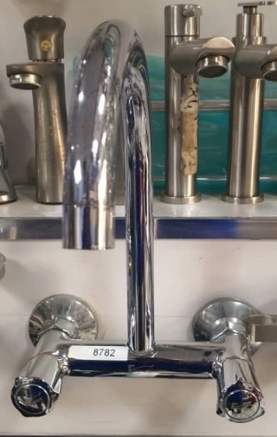 | 8782 | MELANGEUR EVIER FIRMER LONG | 12 PCS
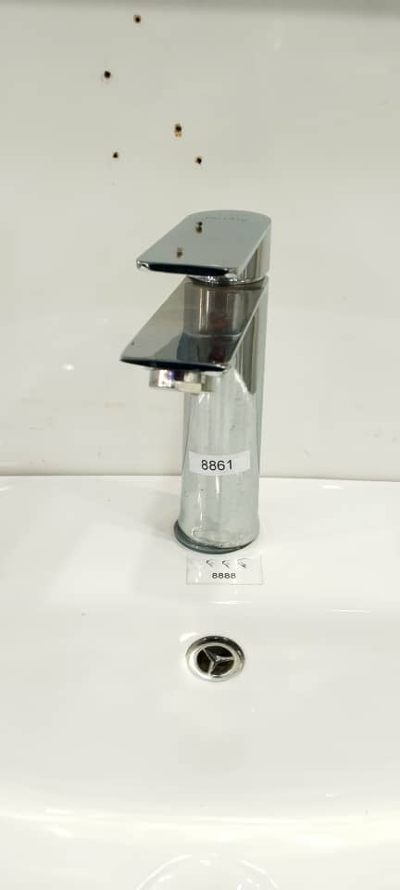 | 9124 | MITIGEUR LAVABO FIRMER GRIS | 12 PCS
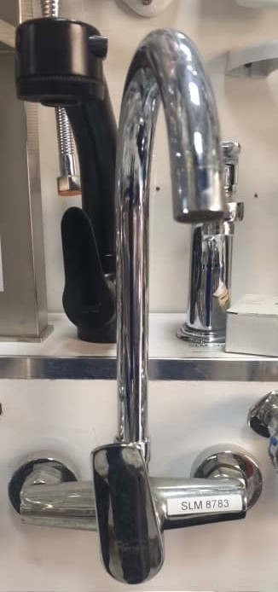 | 8783 | MITIGEUR EVIER FIRMER BEC LONG | 12 PCS
 | 8791 | MITIGEUR LAVABO FIRMER TÊTE CARREE | 20 PCS
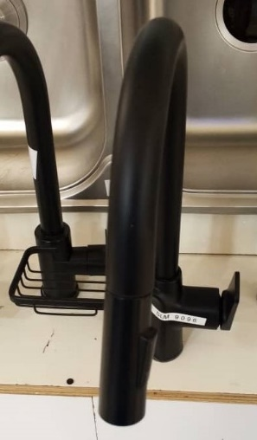 | 9096 | MITIGEUR LAVABO LONG NOIR | 12 PCS
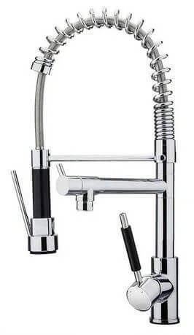 | 8802 | ROBINET LAVABO DOUBLE FIRMER | 06 PCS
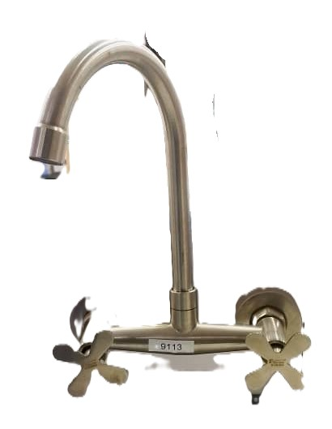 | 9113 | MELANGEUR EVIER MURAL | 20 PCS
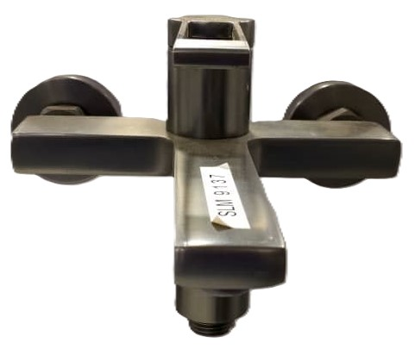 | 9137 | MITIGEUR BAIGNOIRE 8931
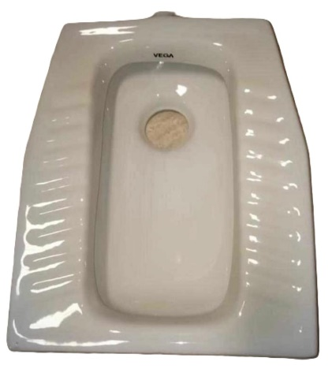 | 8376 | SIEGE TURC PM | 02 PCS
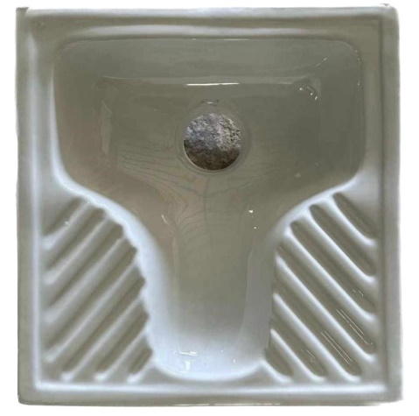 | 8375 | SIEGE TURC GM | 01 PCS
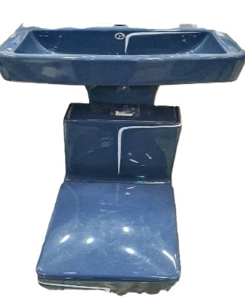 | 9146 | CHAISE LUXE BLEU AVEC TRAIT BLANC | 01 PCS
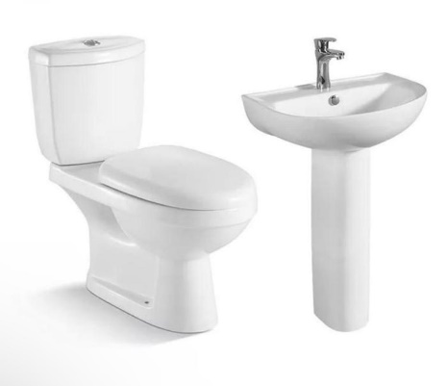 | 8380 | CHAISE ANGLAISE SIMPLE AMIC | 01 PCS
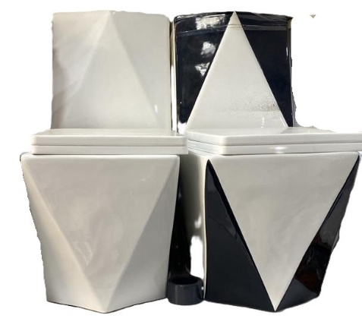 | 8887 | CHAISE TRIANGLE BLANC | 01 PCS
 | 8884 | CHAISE TRIANGLE NOIR BLANC | 01 PCS
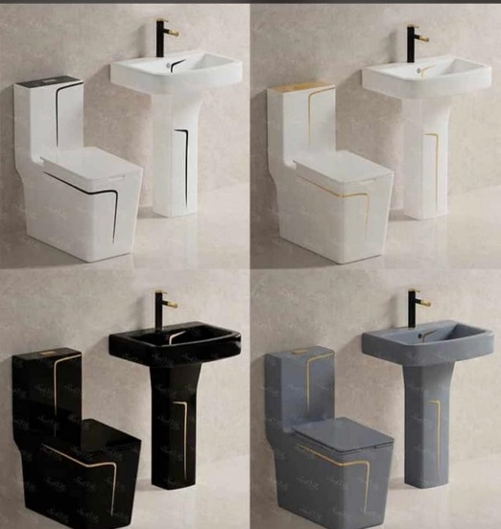 | 9145 | ENSEMBLE LUXE TRAIT BLEU BLANC | 01 PCS
 | 9144 | ENSEMBLE LUXE NOIR AVEC TRAIT DORE | 01 PCS
 | 9147 | ENSEMBLE LUXE TRAIT BLEU NOIR | 01 PCS
 | 9149 | ENSEMBLE LUXE GRIS TRAIT DORE | 01PCS
 | 8877 | ENSEMBLE LUXE TRAIT NOIR | 01 PCS
 | 8879 | ENSEMBLE LUXE TRAIT ROSE | 01 PCS
 | 8880 | ENSEMBLE LUXE TRAIT BLEU | 01 PCS
 | 8883 | ENSEMBLE LUXE TRAIT JAUNE | 01 PCS
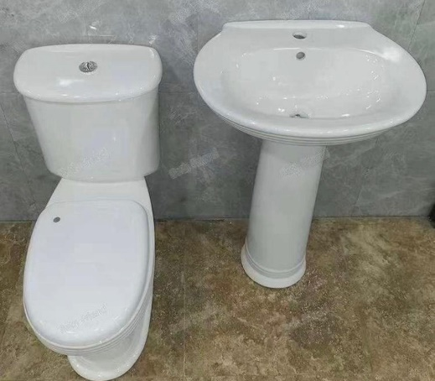 | 8314 | CHAISE ANGLAISE CLASSICA DIRECTE | 01 PCS
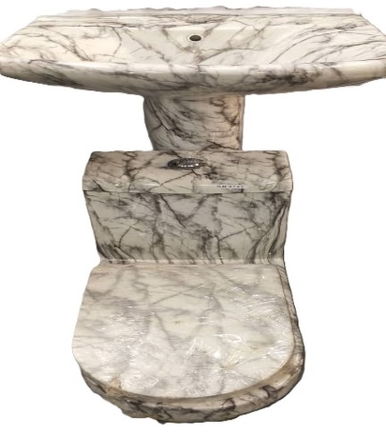 | 9142 | CHAISE LUXE NOIR ET BLANC | 01 PCS
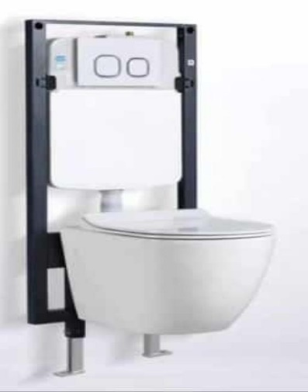 | 8888 | CHAISE SUSPENDU A8001 | 01 PCS
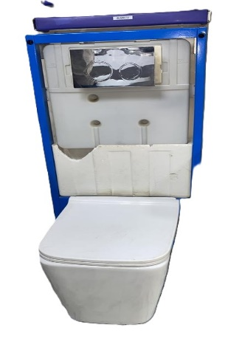 | 8889 | CHAISE SUSPENDU A8002 | 01 PCS
 | 8893 | CHAISE LUXE CARRE DIRECTE | 01 PCS
 | 8895 | CHAISE LUXE ROND DIRECTE | 01 PCS
 | 8702 | URINOIR GM | 01 PCS
 | 8699 | URINOIR MOYEN | 01 PCS
 | 8700 | URINOIR PM | 01 PCS
 | 9106 | ARMOIRE LAVABO GRIS BLANC 6086-80 | 01 PCS
 | 9104 | ARMOIRE LAVABO 6636-60 | 01 PCS
 | 9105 | ARMOIRE LAVABO 6636-80 | 01 PCS
 | 3076 | RIDEAU TOILETTE AB 303 GM 180 X 200
 | 3077 | RIDEAU TOILETTE AB 303 MOYEN 180 X 180
 | 3075 | RIDEAU TOILETTE AB 026 PM 90 X 180

